БО - Keywords Оборот
Оборот ниши / Amz Buy Box
Топ 5 ключевых слов по нише
Топ 5-10 ключевых слов по поднише
Ключевые слова брендов в поднише
График сезонности по ключевому слову

Оборот ниши / Amz Buy Box | Оборот Ниши | Amz Buy Box
US | 14 316 840 | 4
Вывод: После согласования, оборот ниши нас устроил, а кол-во листингов среди конкурентов, которые продаёт сам Амазон (Amz buy box) – не являлся критически и было решено проводить анализ дальше.

Ключевые слова по нише - общие |  |  | Ключевые слова по нише - только ручные
Keyword Phrase | Search Volume |  | Keyword Phrase | Search Volume
steam cleaner (пароочиститель) | 91 393 |  | handheld steam cleaner | 7893
steam cleaner handheld (ручной пароочиститель) | 8 391 |  | handheld steamer for cleaning | 2376
handheld steam cleaner ( ручной пароочиститель) | 7 893 |  | hand held steamer for cleaning | 2370
Вывод: Довольно большой спрос по нише, что даёт информацию по таким двум факторам: 1. Спрос по нашей поднише при дальнейшей проверке скорее всего будет тоже хорошим 2. Есть куда «расти», когда в своей поднише добьёмся определенного успеха. |  |  | hand held steam cleaner | 1783
 |  |  | hand steamer for cleaning | 1331
 |  |  | Вывод: На удивление довольно низкий спрос, относительно общей таблицы продаж по конкурентам. Т.е. конкуренты продают свои товары тысячами, а спроса тут совсем мало. Посмотрел наспех список ключевых слов у сильных конкурентов и оказалось, что у всех конкурентов есть ключевые слова, относящиеся к нише «паровой очиститель», а не только «ручной паровой очиститель» Что даёт информацию по двум пунктам: 1. Хочешь хорошо продавать – готовься конкурировать по ключевым словам в нише, где есть не только ручные, но и стационарные паровые очистители. Т.е. по ключевому слову steam cleaner с частотностью 91 393 2. Большое множество товаров в топе, которые относятся именно к ручному паровому очистителю говорит о том, что люди охотно покупают эти товары, когда ищут по запросу «steam cleaner». Т.е. человек искал любой паровой очиститель, но отдаёт предпочтение ручному. Отсюда вытекает второй вывод: Запуская ручной паровой очиститель – можно также надеяться на то, что мы не будем ограничиваться лишь спросом по поднише, люде охотно будут покупать и наш товар в том сисле

Ключевые слова по поднишам
Home |  |  | Комнаты |  | Carpet - ковёр
hand held steam cleaners for home use | 823 |  | steam cleaner handheld kitchen | 311 | carpet steam cleaner handheld | 128
hand held steam cleaner for home | 626 |  | bathroom steam cleaner handheld | 141 | handheld steam cleaner for carpet | 112
handheld steam cleaner for home | 697 |  | handheld steam cleaner for bathrooms | 133 | steam cleaner handheld car | 102
steam cleaner for home handheld | 459 |  | steam cleaner handheld for shower | 68 | handheld steam carpet cleaner | 84
handheld steam cleaners for home use | 379 |  |  |  | handheld carpet steam cleaner for pet stains | 80

Мебель |  |  | Car |  | OTHER | 1335
couch steamer deep cleaner handheld | 341 |  | automatic handheld high temperature steam cleaner for car wash | 191 | hand held steam cleaner for grout ( для затирки) | 313
hand held steam cleaner for upholstery | 306 |  | handheld steam cleaner for car | 138 | handheld steamers for house cleaning | 261
hand held steam cleaner carpet and upholstery | 251 |  | steam cleaner handheld for cars | 119 | puetz golf handheld steam cleaner | 294
handheld steam cleaner carpet and upholstery | 241 |  |  |  | steam shot handheld steam cleaner & sanitizer | 297
handheld steam cleaner for upholstery | 176 |  |  |  | handheld steam cleaner 450ml | 170

Вывод: Большое множество подниш было обнаружено при анализе ключевых слов. Люди ищут паровые очистители по разным направлениям для уборки конкретных вещей / предметов. После визуального просмотра выдачи Amazon по разным запросам стало ясно – что товары все те же самые, просто люди пытаются уточнить свой запрос и получить максимально релевантный товар. Однако ручные паровые очистители благодаря насадкам умеют это всё. Таким образом нет смысла делать разделение на какую то более узкую поднишу. После обсуждения с производителем – гипотеза подтвердилась. Одно устройство – для всего.

Ключевые слова с брендовыми запросами (Handheld+ Brand)
Comforday |  |  | MLMLAMT BRAND | 1256 | Other brands | 1465
comforday handheld steam cleaner | 281 |  | mlmlant handheld steam cleaner multipurpose portable upholstery steamer with safety lock and 9 acce | 269 | kiato handheld steam cleaner | 533
all in one comforday handheld steam cleaner | 264 |  | mlmlant handheld steam cleaner multipurpose portable upholstery steamer with safety lock and 9 accessory kit for carpet couch clothes mattress car seats kitchen floor steamer cleaning blue | 268 | gloil handheld steam cleaner | 433
comforday 350ml 1050w handheld pressurized steam cleaner | 73 |  | mlmlant handheld steam cleaner | 259 | hayi handheld steam cleaner | 426
 |  |  | mlmlant steam cleaner steam mop with 21-piece accessory set 1.5l water tank capacity 1500w handhel | 238 | amazon steam cleaner handheld | 328
Mosche |  |  | mlmlant handheld pressurized steam cleaner | 152 | polti vaporetto easy plus handheld steam cleaner | 128
mosche handheld steam cleaner | 219 |  | mlmlant handheld steam cleaner | 70 | mcculloch handheld steam cleaner | 81
mosche handheld pressurized steam cleaner | 111 |  |  |  | scunci handheld steam cleaner | 69
mosche handheld pressurized steam cleaner with 9-piece accessory set - multi-purpose and multi-surface all natural chemical-free steam cleaning for home auto patio more | 60 |  | BISSELL BRAND | 4901
 |  |  | bissell steam cleaner handheld | 1314
Xtech |  |  | bissell handheld steam cleaner | 823
xtech electric easy handheld steam cleaner | 104 |  | bissell hand held steam cleaner | 441
xtech electric handheld steam cleaner | 89 |  | bissell steam shot deluxe handheld steam cleaner | 389
 |  |  | steam cleaner bissell handheld | 274
Shark |  |  | bissell spotclean handheld steam cleaner sofa carpet curtain car vacuum cleaner spray suction integrated machine clean machine | 261
shark hand held steam cleaner | 248 |  | bissell spotclean handheld steam cleaner sofa carpet | 248
shark steam handheld cleaner | 147 |  | bissell hand held steamer cleaner | 212
steam cleaner shark handheld | 80 |  | bissell steam shot cleaner handheld | 179
shark handheld steam cleaner | 76 |  | bissell handheld steam cleaner pet | 134
 |  |  | bissell steamshot handheld steam cleaner | 130
mc1230 handheld steam cleaner | 74 |  | bissell spotclean handheld steam cleaner sofa carpet curtain car vacuum cleaner spray suction integrated | 128
 |  |  | bissell steam shot handheld hard surface steam cleaner | 117
 |  |  | handheld steam cleaner bissell | 90
 |  |  | bissell steam shot handheld steam cleaner | 85
 |  |  | bissell steam shot handheld cleaner | 76

Вывод: Чем больше таких брендовых запросов, а точнее даже «кластеров / групп» запросов – тем тяжелее конкурировать в нише. Есть ниши, где суммарный спрос по брендовым запросам превышает саму нишу. В этой нише это в пределах нормы. Однако этим брендам в будущем делится особе внимание в качестве изучения их листинга – если обнаружится что-то интересное – берём на заметку, если нет – пропускаем.

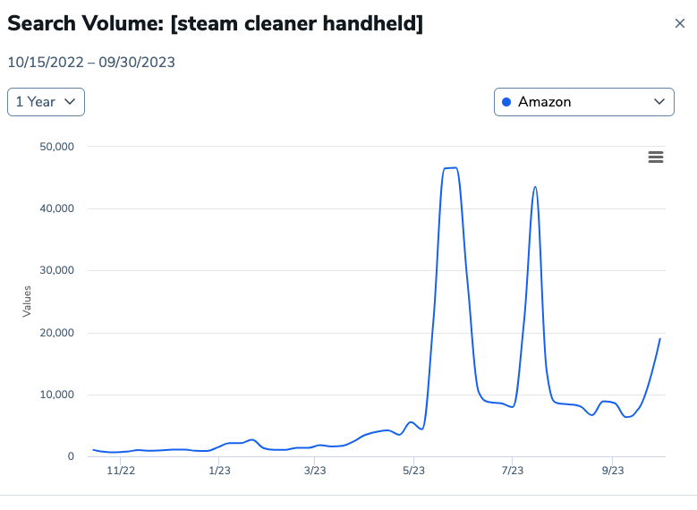

График сезонности за год по ключевому слову

Вывод: В целом ниша постепенно растёт, перепады в спросах (на графике шкала резко идёт вверх, а затем вниз), не является чем-то критическим для запуска товара. Просто в определенные период времени спрос будет увеличиваться, но в течении года спрос будет сохраняться. Стоит учесть, что в даты, когда спрос увеличивается многократно – надо будет подготовить инвентарь, чтобы не уйти в out of stock.

УО - Выводы по УТП
Вывод по УТП (Уникальное Торговое Предложение)

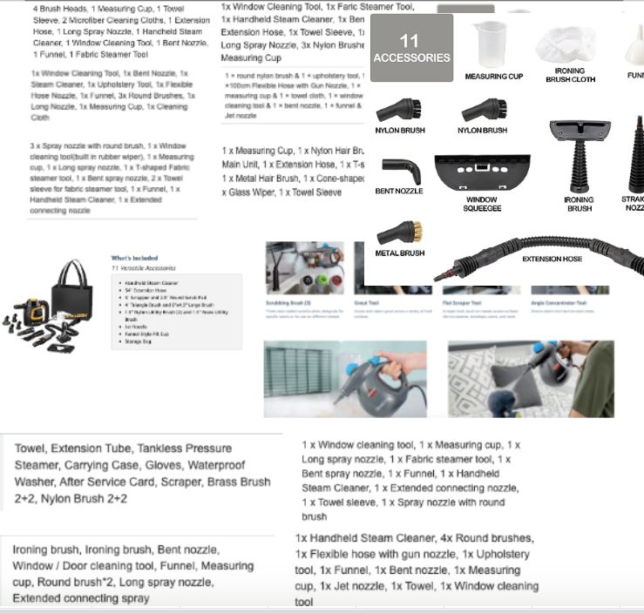
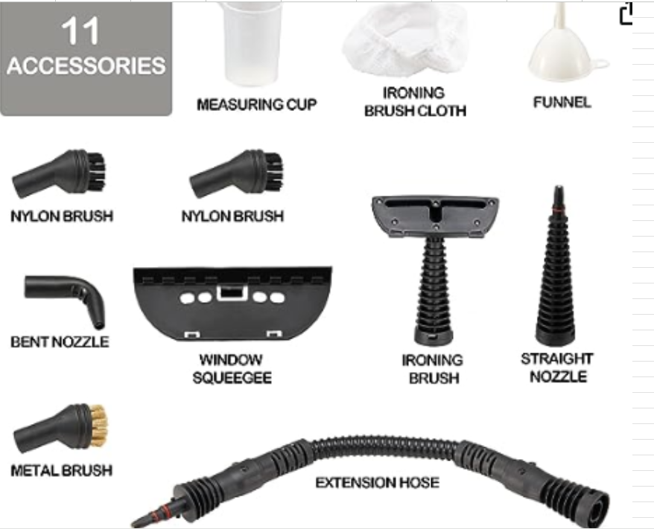
Аксессуары
Общее у всех |  | Какие должны быть:

 |  | scrapper-скребок
 |  | storage bag-сумка для хранения
 |  | Triangle Brush and Large Brush

Высокий приоритет | Детальное описание
Долгое ожидание перед заправкой | Самая основная проблема всех ручных паровых очистителей - эта проблема ТОП 1! Вода закончилась - срабатывает блокиратор на 5-25 минут (у всех по разному), который не даст открыть крышку и залить воду, потому что там всё еще давление. В итоге человек делал уборку 5-10 минут. затем ждал, пока можно открыть и дозалить еще ~15 минут, и снова 5 минут ждёт пока вода нагреется - в итоге получается у людей уборка, которая могла бы закончиться за 30 минут, длится несколько часов. Быстрая дозаправка даст нам преимущество над всеми - абсолютно у всех эта проблема. Надо подумать о том, чтобы у нас был сброс пара и люди как можно скорее могли долить воды и снова в работу.

Низкий приоритет
Сломался - потому что вода жеская и не правильно сушили - просто оставляли резервуар с остатками воды | Я видел что иногда у людей может быть вода довольна жеская и они могут выводить из строя пароочистители и некоторые либо используют дестилированную воду, либо так и льют свою из под крана - а что если нам, как для стиралок - класть несколько одноразовых пробничков для воды? Чтобы люди могли дома протестировать их воду и сами определиться - могут они свою воду использовать или покупать дестилят. Приоритет низкий - потому что наврятле как то повлияем. Несмотря на инструкции и признание людей "да я сам виноват" все равно колотят негатив, потому что хотят сломанный вернуть и получить новый, но не могут.
Малый объем резервуара для воды | Двоякое решение - люди хотят резервуар побольше - > потому что их задалбывает ждать пока можно долить воду (блокиратор не дает) и по этому хотят побольше резервуар, чтобы сразу почистить, скажем всю плиту. Один конкурент сделал резервуар побольше -> начали жаловаться что прибор тяжелый (от воды мхех). У другого проблема с тем, что из-за большого объема воды - устройство порой плюётся водой и подтекает. У Bissell 180мл и это мало пишут. У конкурентов у кого то было 350, но в инструкции всех заставлял лить не более 250. В среднем так и есть у конкурентов.

